cube
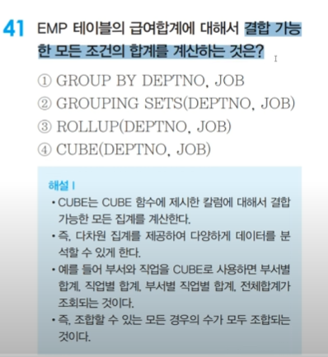

cross join
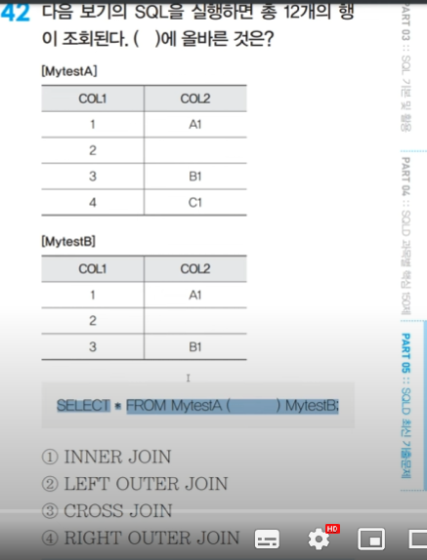

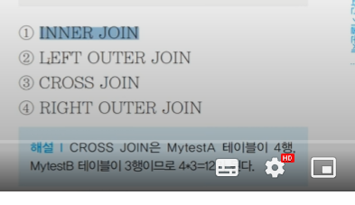

outer join
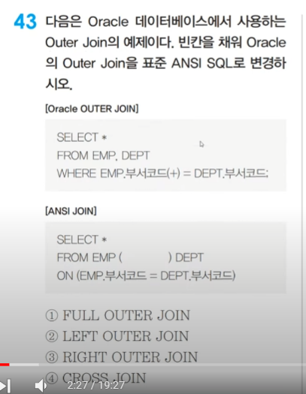

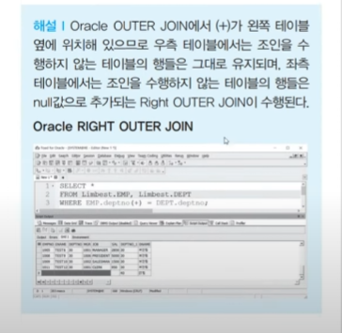

outer join2
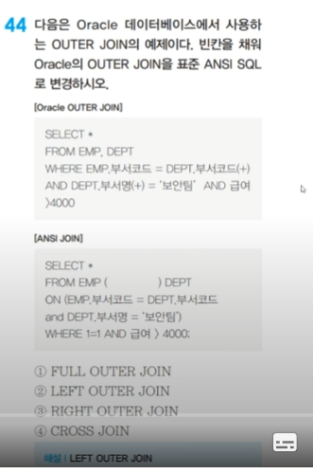

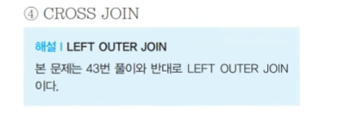

수퍼키 후보키
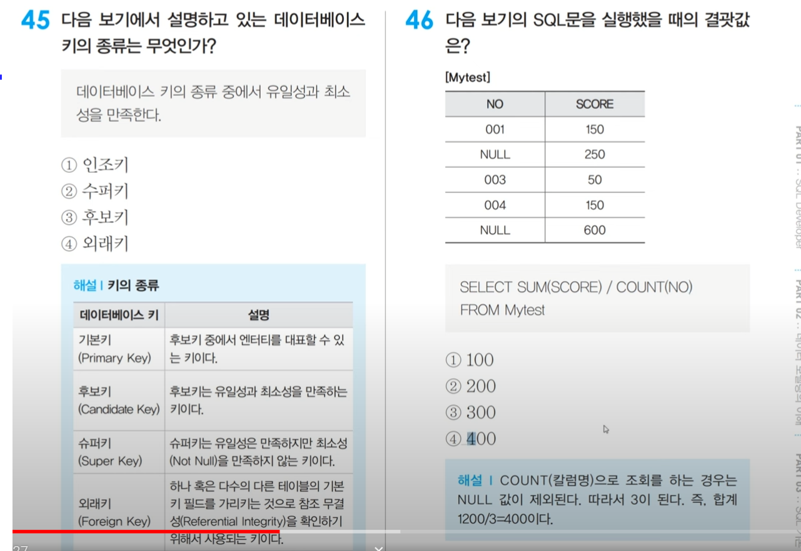

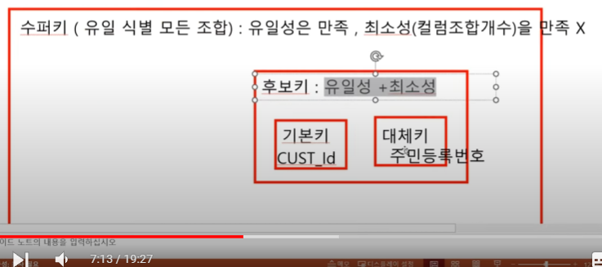

round
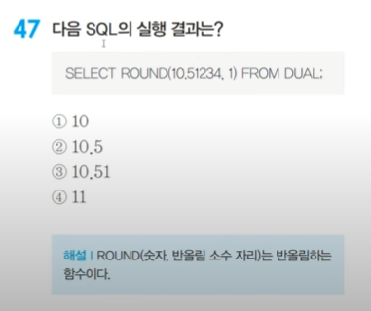

2)10.5

select round(10.5123) from dual --11
select round(10.5123, 1) from dual --10.5
select round(10.5523, 1) from dual --10.6
select round(10.5123, 2) from dual --10.51
select round(10.5523, 2) from dual --10.55
select round(10.5553, 2) from dual --10.56

round(x) : 소수점 0 + 1째자리에서 반올림한다.
round(x, 1) : 소수점 1 + 1째자리에서 반올림한다.
round(x, 2) : 소수점 2 + 1째자리에서 반올림한다.

윈도우 함수
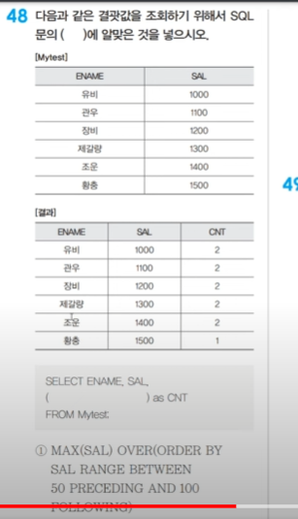

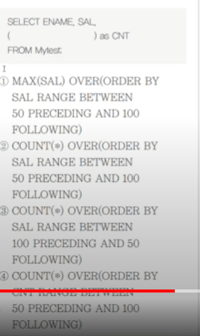

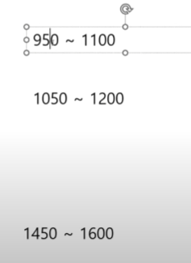
2번을 해석해보면 |  | 답은 2번
sal(연봉)기준으로 오름차순해서
50이전와 100 이후인 데이터만

 | 유비

 | 장비

 | 황충

내부외부식별자
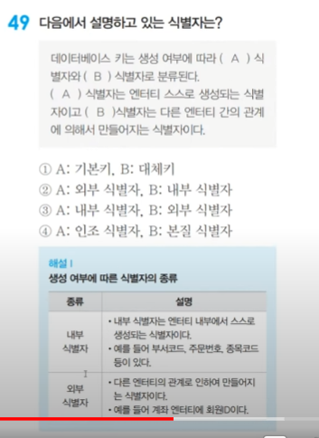

exist 상관서브쿼리
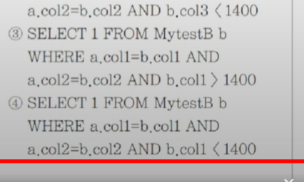
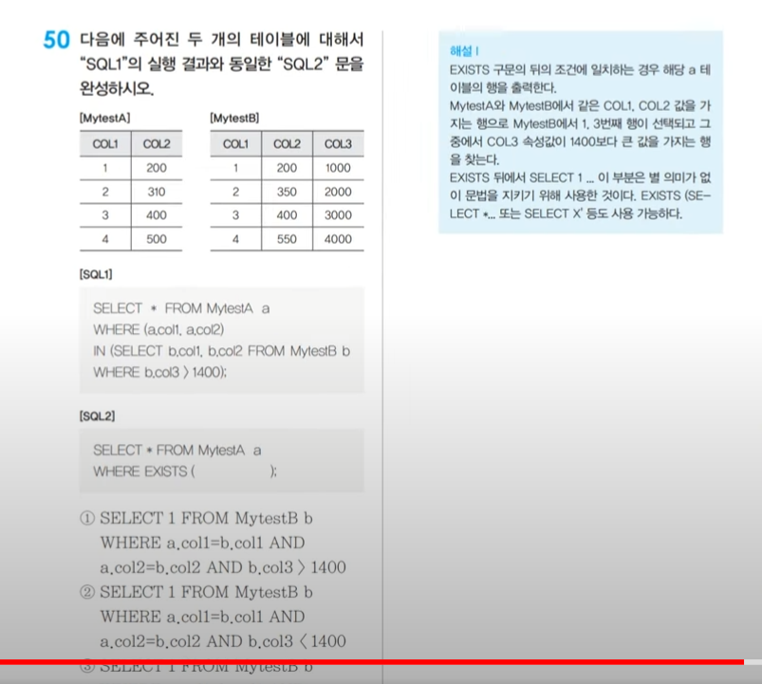
sql1은 비상관 서브쿼리이다
왜냐하면 in연산자에서 mytesta의 컬럼을 사용하지 않는다

exists 대표적인 상관서브쿼리이다

